お願い配信2026.06.05
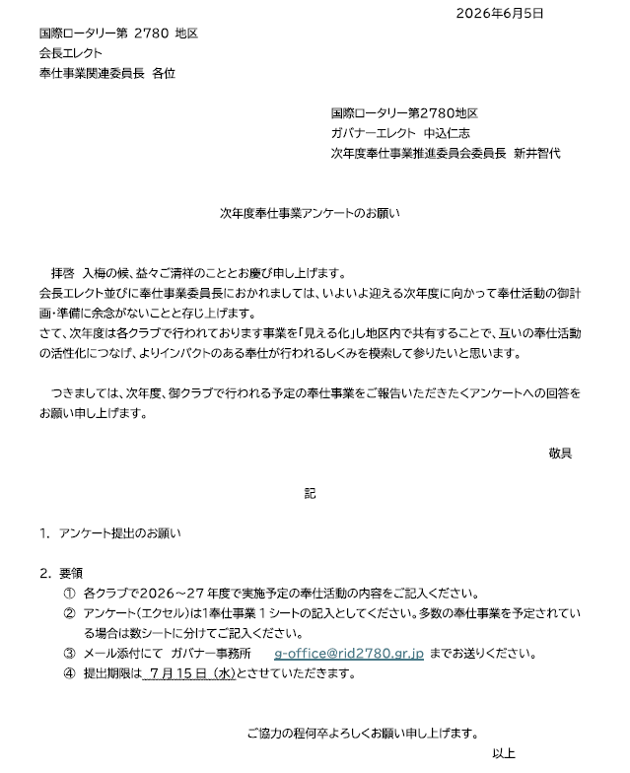

2026-27年度地区補助金一覧★
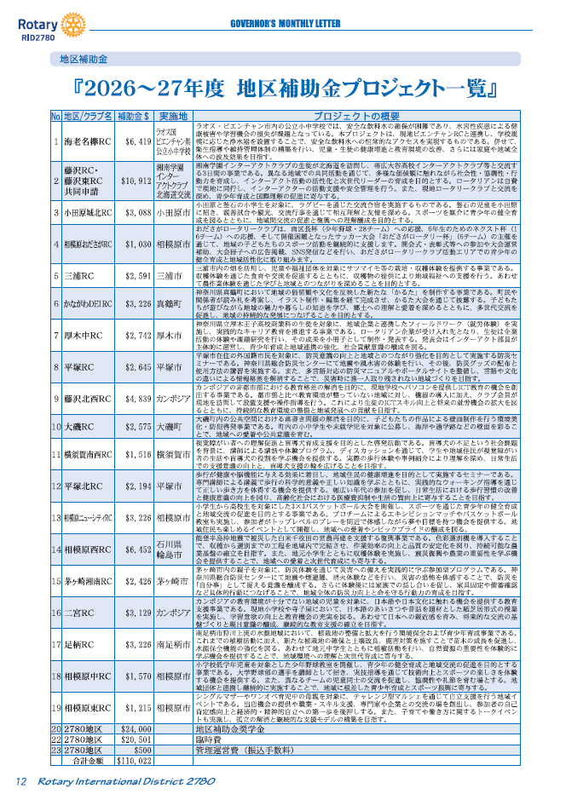
2025-26年度 月信No.12(６月号）１２ページ | ロータリー会員ポータルサイト

3-5藤沢南RC PDF
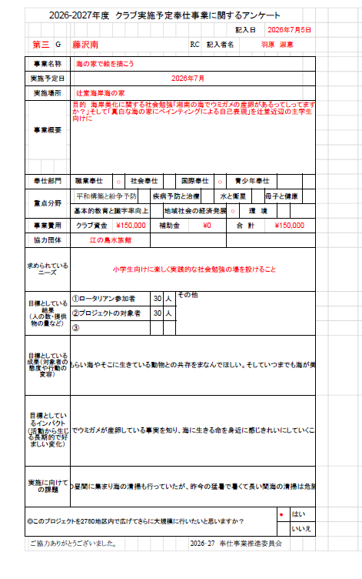
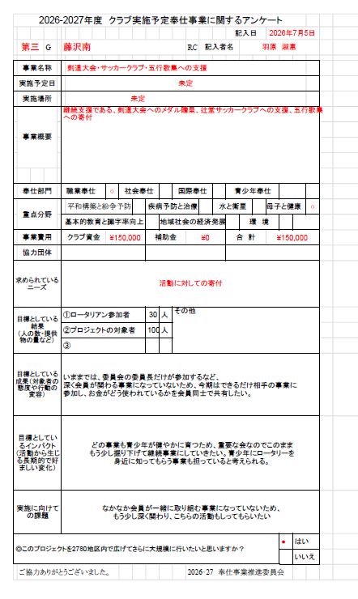
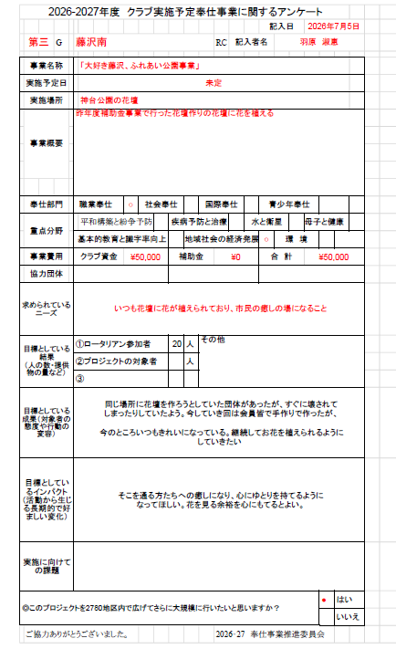
 | クラブ回答一覧表に戻る

クラブ回答一覧表に戻る

3-8イノベーションゲートウェイ湘南RC事業①PDF提出
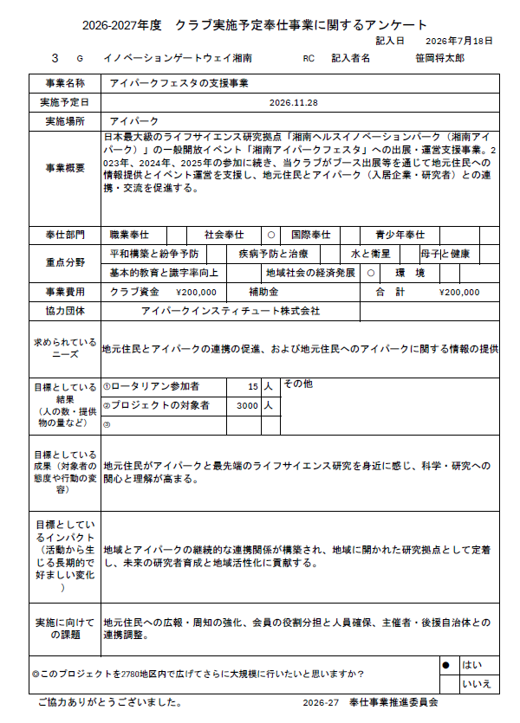
PDF提出
 | クラブ回答一覧表に戻る

 | クラブ回答一覧表に戻る

